提出書類チェックシート
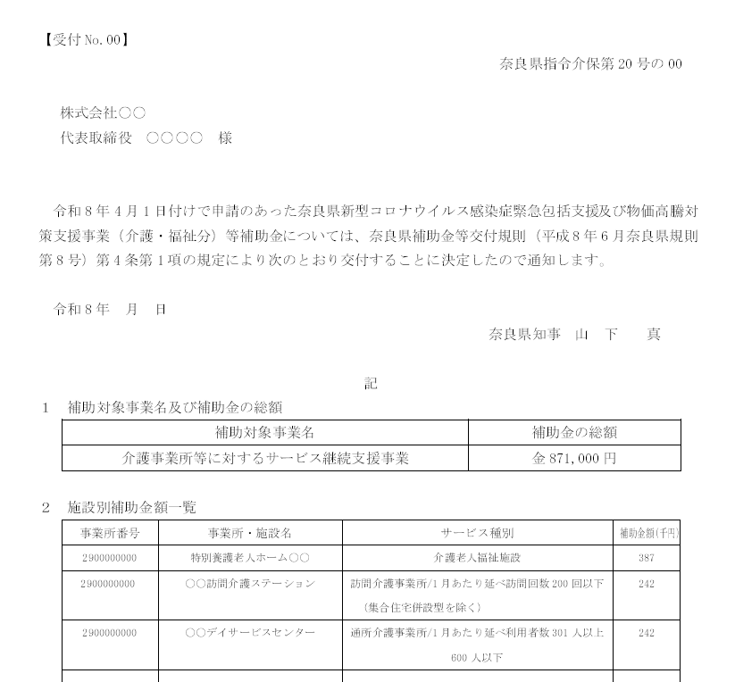
【見本】交付決定通知
交付決定通知の左上の【受付 No】
↓
←交付決定通知の左上の【受付 No】を記載してください。
提出書類チェックシート
※書類提出時には、なるべく以下の書類番号順に並べて提出をお願いします。 ※様式は奈良県ＨＰからダウンロードして作成してください。
提出の有無 | 書類 順序 | 自己 チェック ✔ | 県 チェック欄 | 様式名等 | 説 明 | □
必須 |  | □ | □ | 提出書類チェックシート（本票） | 【受付No】の入力、書類の自己チェックを行ってください | ☑
 | 1 | □ | □ | 介護事業所等に対するサービス継続支援事業に係る実績報告書（様式１３－１１） | ※補助上限額は、交付決定通知に記載している各サービスごとの決定金額を記載してください。
 | 2 | □ | □ | 事業所・施設別実績額一覧（様式１３－１２）
 | 3 | □ | □ | 事業所・施設別個票（様式１３－１３） | ※施設サービスごとに作成が必要となります
 | ４ | □ | □ | 所要額精算調書（様式１３－１４）
 | 5 | □ | □ | 決算書抄本（任意様式）
 | 6 | □ | □ | 支出等に係る証拠書類の写し | 【提出が必要な書類】 ・領収書、レシート、請求書及び引き落とし日が確認できる通帳の写しなど 支払いが完了していることが確認できる書類 ・品目・金額・納品日等の明細が確認できる書類（請求書の明細や納品書等） ・按分する場合、按分方法が分かる書類（領収書等に手書きでも可） ※書類の返却は行わないため、原本ではなくコピーを提出してください。 ※レシートの場合、A４サイズの用紙に貼り付けてコピーしたものを提出してください。 ※１枚の領収書に複数事業所分が含まれる場合、マーカー等でどの費用が どの事業所の分なのかわかるように示してください。 ※提出書類にて内容が確認できない場合、追加で書類提出を求める可能性があります。
 | 7 | □ | □ | 消費税返還対象確認表 | ・消費税等仕入れ控除報告が必要かどうか確認するための書類です。 ・税抜きで実績報告の作成を行った場合、県への報告が不要となります。
 | 8 | □ | □ | 請求書（第9号様式） | ・日付は空欄にしてください ・交付申請時に添付した通帳口座と請求書に記載する口座を一致させてください。

チェック欄 | 次の項目について、自己チェックのうえ提出してください。
□ | 1 | 補助上限金額は、交付決定通知に記載している調整後の金額と一致していますか
□ | 2 | サービス種別は、交付決定通知に記載している種別と一致していますか
□ | 3 | 購入した物品に補助対象外物品が含まれていませんか
□ | 4 | 領収書等の日付は、令和8年4月1日～令和8年9月30日の範囲内となっていますか
□ | 5 | 領収書のみで物品の納品日が分からない場合、納品書等も同封していますか
□ | 6 | ４月・５月に購入している場合、交付決定前着手届は提出済みですか
□ | 7 | 領収書等は原本でなくコピーを提出していますか
□ | 8 | 実績報告の提出日付が誤っていませんか（HP等を確認してください）
□ | 9 | 全ての様式において記入漏れはありませんか（法人名などご確認ください）

本事業の申請書類及び収入・支出についての証拠書類（領収書等）は、5年間の保存義務があります。会計検査時等において証拠書類の提出を求めた際、適切に提出されなかった場合は補助金の返還を求める事もありますので、関係書類一式は必ず適切に保管いただくようお願いします。

